关系图
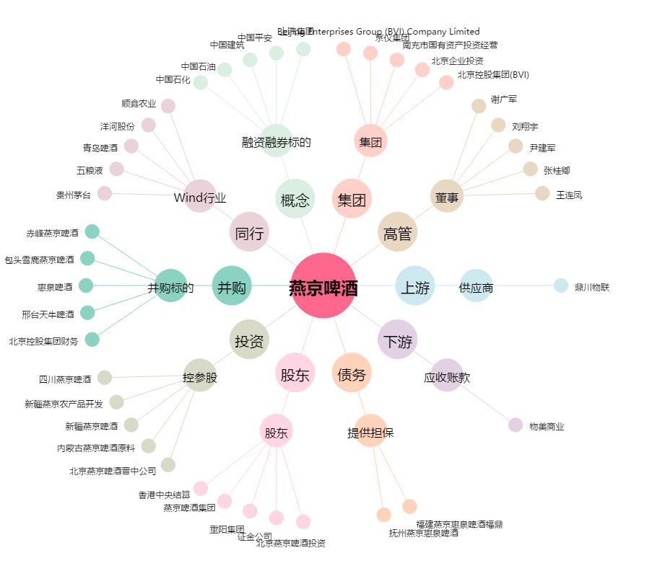
燕京啤酒[000729.SZ] - 关系概览图

